GIFファイル追加
GIFファイルをライブラリに追加する

 | ライブラリにGIFファイルを追加します。

 | ① | GIFファイルのコピー先フォルダを選択してください。
 |  | 「フォルダ名」は"ALL"以外を選択してください。

 | ② | GIFファイルをライブラリにドラッグ＆ドロップしてください。

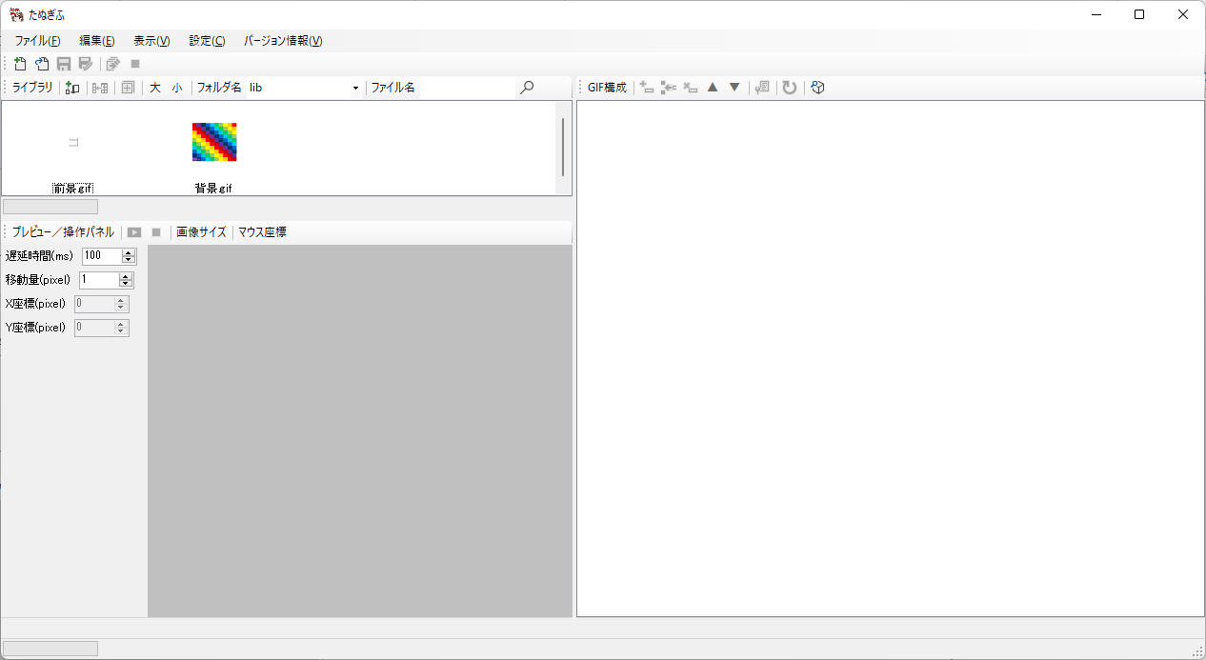

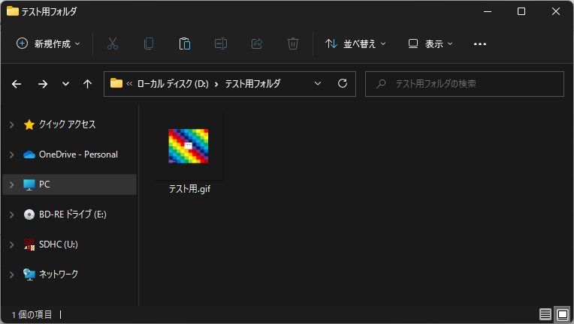

 | ③ | ドラッグ＆ドロップしたGIFファイルがライブラリに追加されます。

ライブラリフォルダ追加
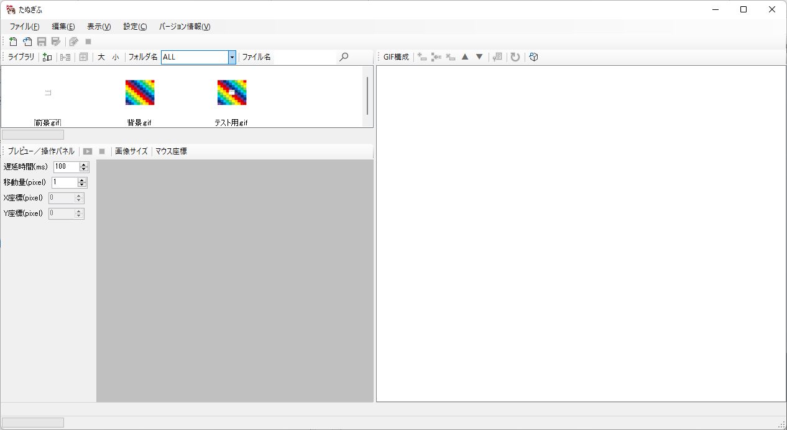
ライブラリにフォルダを追加する

 | ライブラリに参照先フォルダを追加します。

 | ① | [設定]-[ライブラリフォルダ一覧]メニューを実行します。

 | ② | 「ライブラリフォルダ一覧」ダイアログが起動するので、「追加」ボタンを押下します。

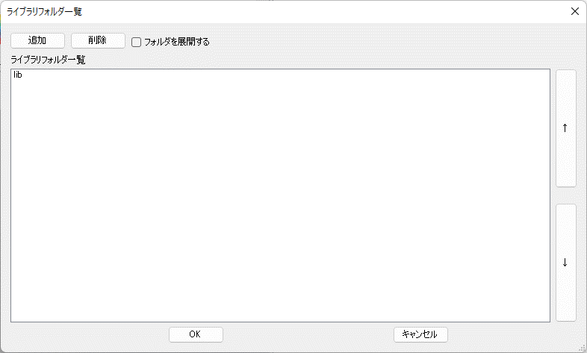

 | ③ | 「フォルダーの参照」ダイアログで追加対象のフォルダを選択し、「OK」ボタンを押下します。

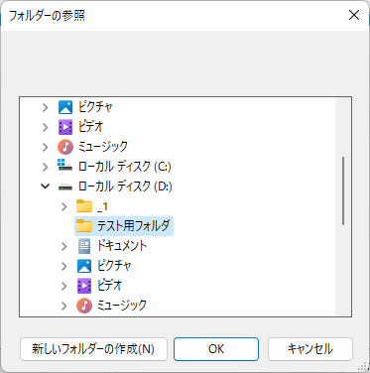

 | ④ | 「フォルダーの参照」ダイアログで選択したフォルダが「ライブラリフォルダ一覧」に追加されます。
 |  | 「ライブラリフォルダ一覧」ダイアログの「OK」ボタンを押下します。

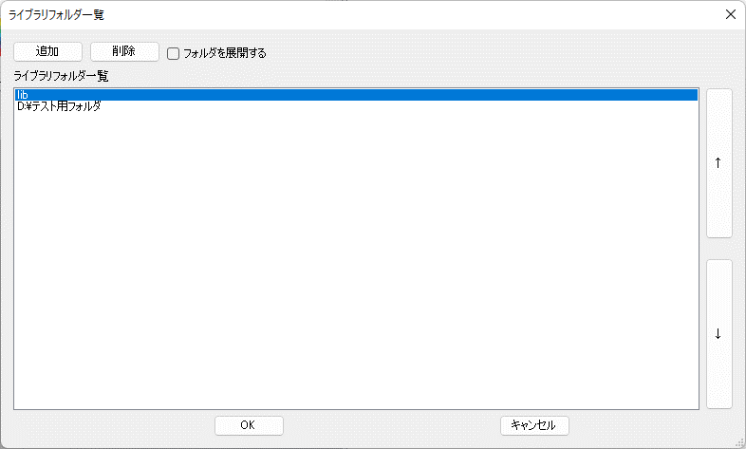

 | ⑤ | 「ライブラリフォルダ一覧」に追加したフォルダに格納されているGIFファイルがライブラリに追加されます。

GIF合成
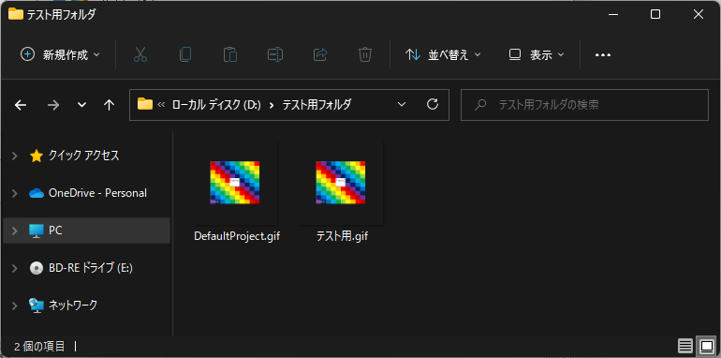
GIFファイルを合成して新しいGIFファイルを生成する

 | ライブラリに登録されている2つのGIFファイル同士を合成して、新しい別のGIFファイルを生成します。
 | GIFファイルは前景⇒背景の順番に操作します。

 | ① | ライブラリに表示されているGIFファイル(例：前景.gif)を選択し、[編集]-[画像ノード追加]メニューを実行します。

 | ② | GIF構成にプロジェクト「DefaultProject」が追加されます。
 |  | GIF構成に追加されたプロジェクト配下にフレームが追加されます。
 |  | ライブラリで選択したGIFファイル(例：前景.gif)がフレーム別に追加されます。

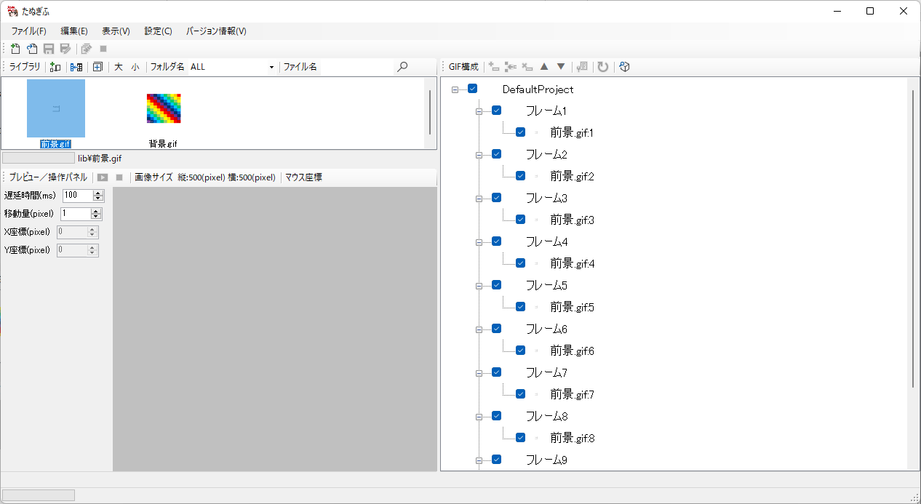

 | ③ | ライブラリに表示されているGIFファイル(例：背景.gif)を選択し、[編集]-[画像ノード追加]メニューを実行します。

 | ④ | ライブラリで選択したGIFファイル(例：背景.gif)がフレーム別に追加されます。

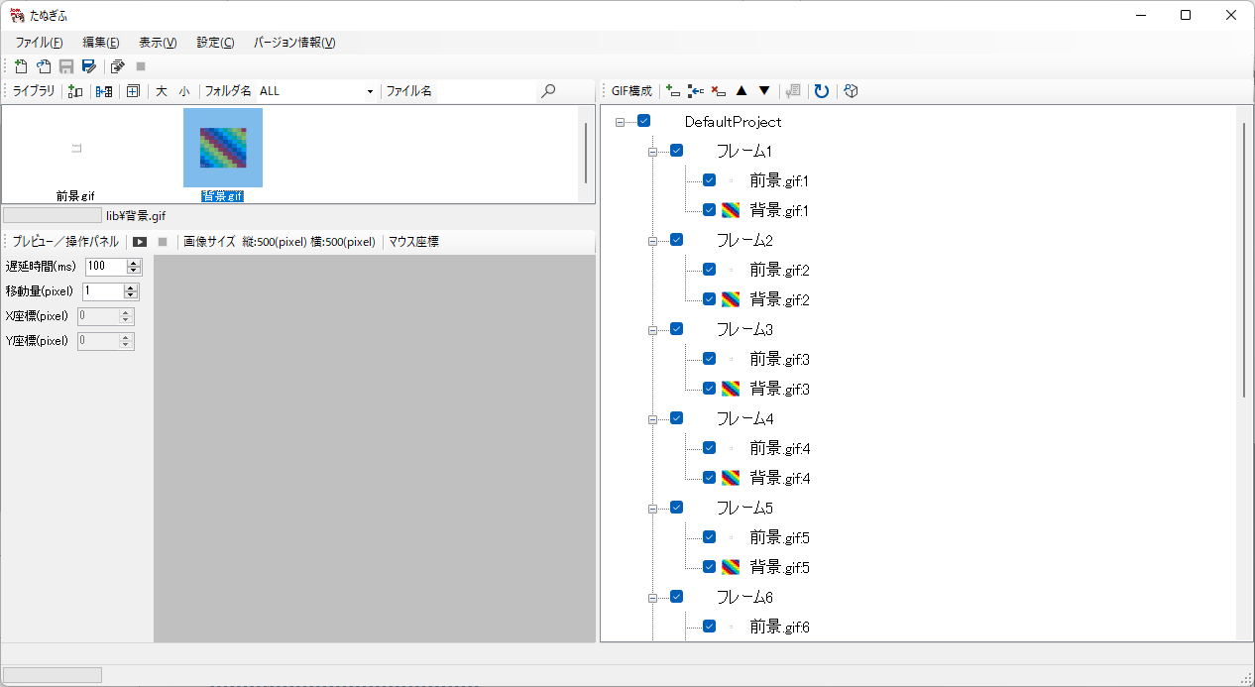

 | ⑤ | [ファイル]-[GIF生成]メニューを実行します。「名前を付けて保存」ダイアログが表示されるので、保存先フォルダを選択、ファイル名を入力し、「保存」ボタンを押下します。

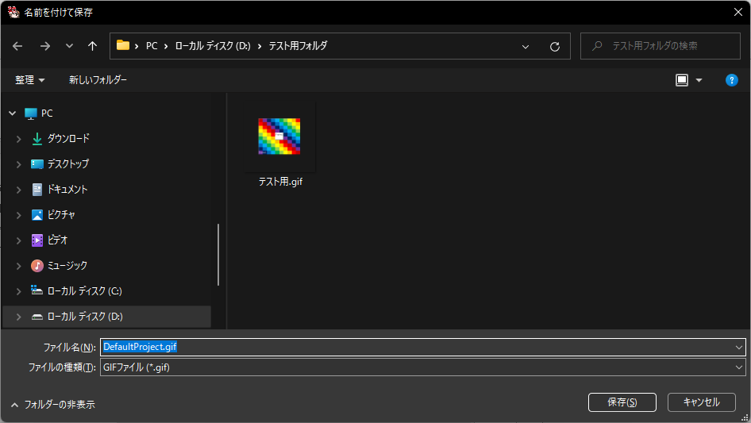

 | ⑥ | 「名前を付けて保存」ダイアログで選択したフォルダにGIFファイルが保存されます。

